2021 대표님 경비 (7)
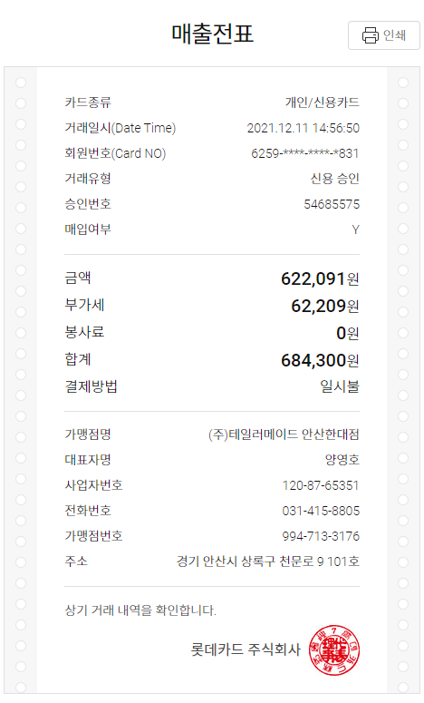
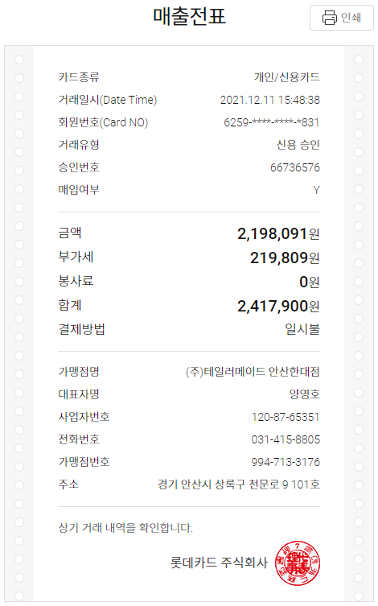
2021년 12월 |  | 개인경비 청구서

문서번호 |  |  | 결재 | 신청자 | 확인 | 대표이사
신청년월 | 2021년 12월 |  |  | 신만재
 |  |  |  |  |  |  |  |  | 외화 | 환산
사용일자 | 계정과목 | 내역 |  | 결재형태 | 금액 | 증빙 | 기타 |  | 1,288,000 | 100
2021-12-11 | 접대Card | 고객사 골프용품 선물 |  |  | 684,300 |  |  | 5,400,000 | 환율 | 5.03 | 0.0503
2021-12-11 | 접대Card | 고객사 골프용품 선물 |  |  | 2,417,900 |  |  | 4,577,040 | 환산 | 64,786
2021-12-11 | 접대Card | 고객사 골프용품 선물 |  |  | 850,000
2021-12-12 | 접대Card | 고객사 라운딩 |  |  | 282,000
2021-12-12 | 접대Card | 고객사 라운딩 |  |  | 292,000
 |  |  |  |  | 292,000

개인청구 |  |  | 분 합계 |  | 4,818,200
법인카드 |  |  | 분 합계 |  | -
- 증빙 첨부

대표님 경비영수증 (3)
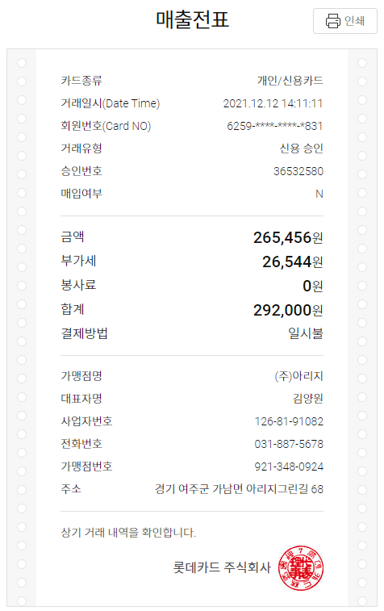
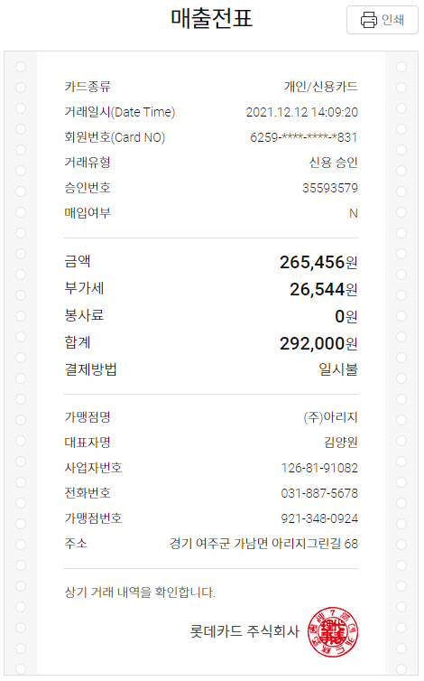



2021 대표님 경비 (6)
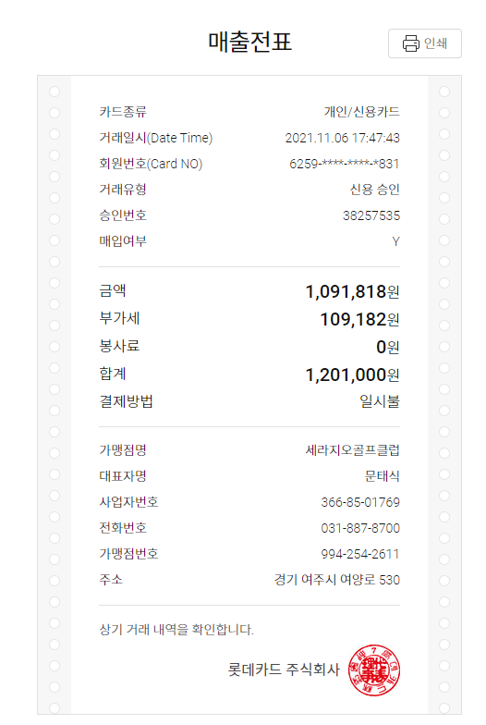
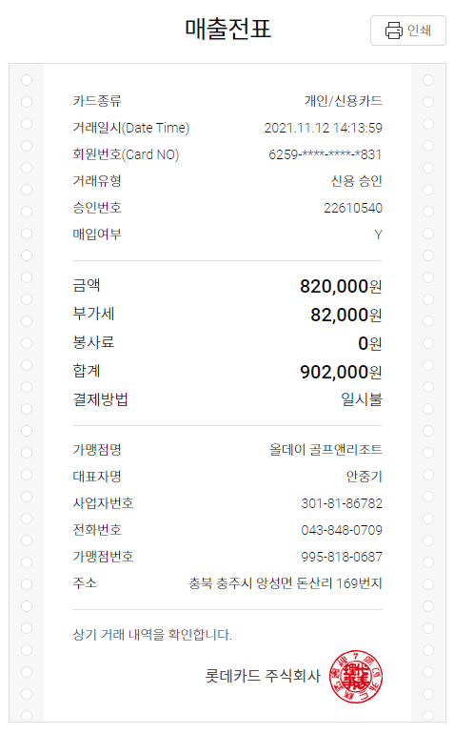
2021년 11월 |  | 개인경비 청구서

문서번호 |  |  | 결재 | 신청자 | 확인 | 대표이사
신청년월 | 2021년 11월 |  |  | 신만재
 |  |  |  |  |  |  |  |  | 외화 | 환산
사용일자 | 계정과목 | 내역 |  | 결재형태 | 금액 | 증빙 | 기타 |  | 1,288,000 | 100
2021-11-06 | 접대Card | 고객사 라운딩 |  |  | 1,201,000 |  |  | 5,400,000 | 환율 | 5.03 | 0.0503
2021-11-12 | 접대Card | 고객사 라운딩 |  |  | 902,000 |  |  | 4,577,040 | 환산 | 64,786
2021-11-22 | 접대Card | 고객사 라운딩 |  |  | 1,152,000
2021-11-27 | 접대Card | 고객사 라운딩 |  |  | 676,000
2021-11-30 | 접대Card | 고객사 골프용품 선물 |  |  | 366,120

개인청구 |  |  | 분 합계 |  | 4,297,120
법인카드 |  |  | 분 합계 |  | -
- 증빙 첨부

대표님 경비영수증 (2)
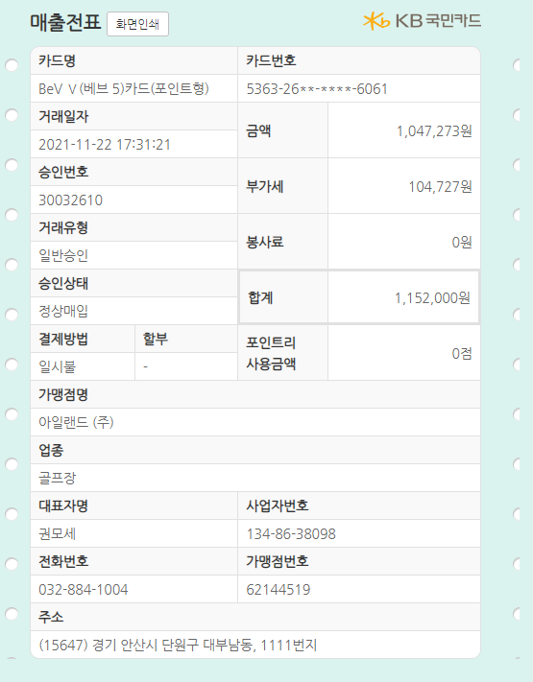
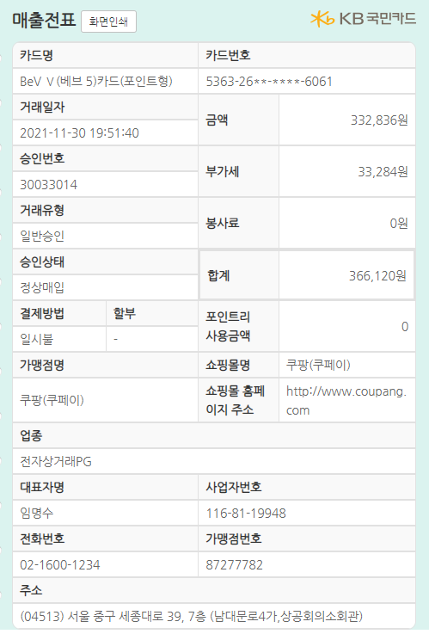

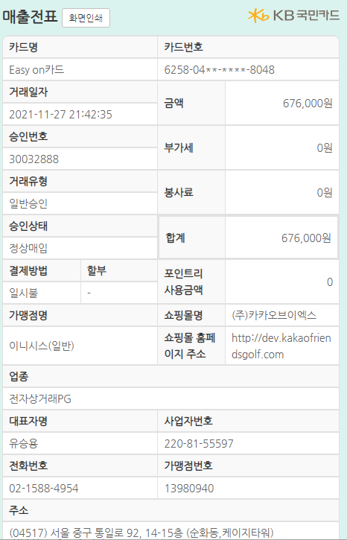

2021 대표님 경비 (5)
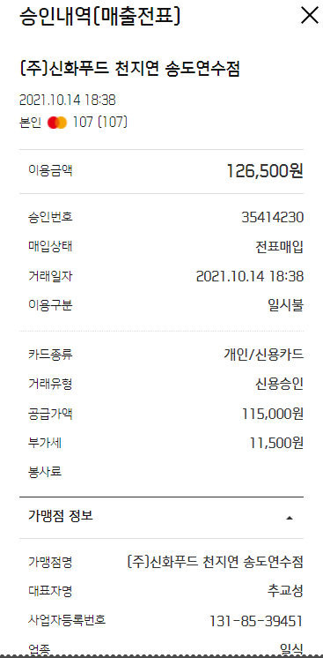
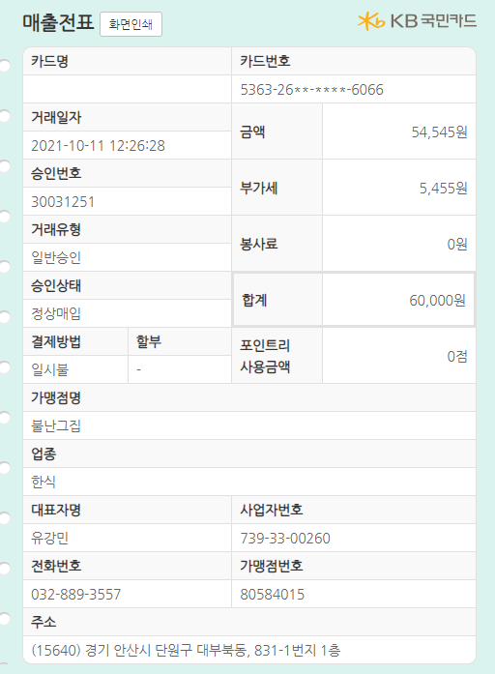
2021년 10월 |  | 개인경비 청구서

문서번호 |  |  | 결재 | 신청자 | 확인 | 대표이사
신청년월 | 2021년 10월 |  |  | 신만재
 |  |  |  |  |  |  |  |  | 외화 | 환산
사용일자 | 계정과목 | 내역 |  | 결재형태 | 금액 | 증빙 | 기타 |  | 1,288,000 | 100
2021-10-14 | 접대Card | 고객 식사 |  |  | 126,500 |  |  | 5,400,000 | 환율 | 5.03 | 0.0503
2021-10-11 | 접대Card | 고객사 라운딩 식사 |  |  | 60,000 |  |  | 4,577,040 | 환산 | 64,786
2021-10-11 | 접대Card | 고객사 라운딩 |  |  | 876,000
2021-10-23 | 접대Card | 고객사 라운딩
2021-10-25 | 복리회식대 | 회식대 |  |  | 944,000

개인청구 |  |  | 분 합계 |  | 2,006,500
법인카드 |  |  | 분 합계 |  | -
- 증빙 첨부

Sheet9
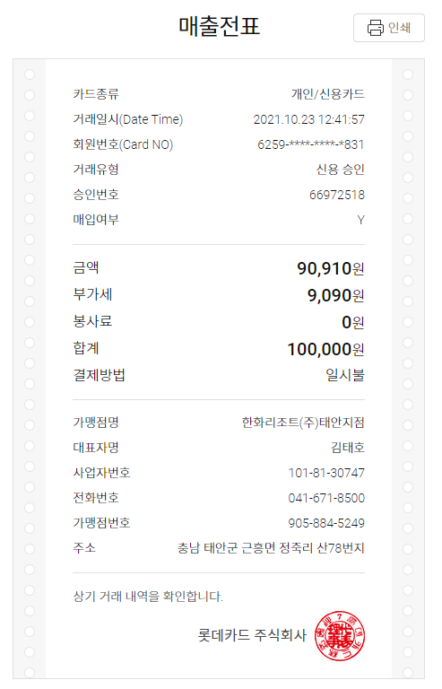
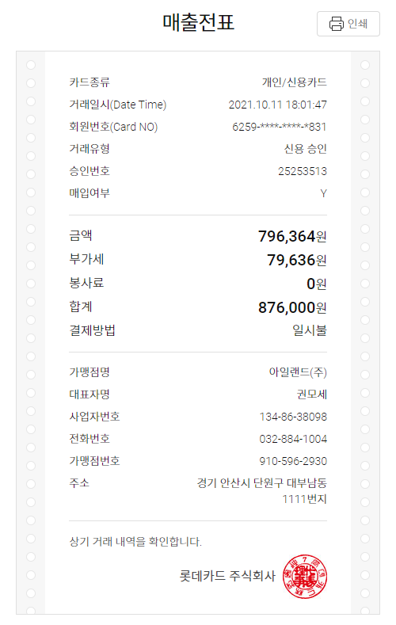

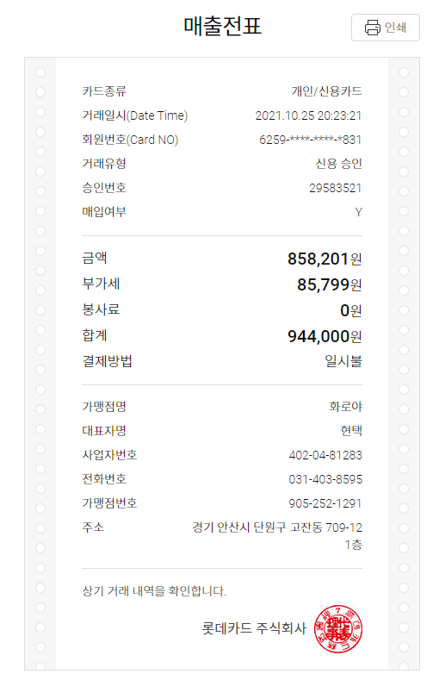

2021 대표님 경비 (4)
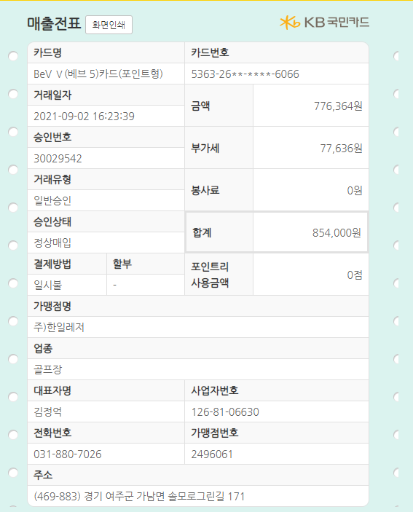
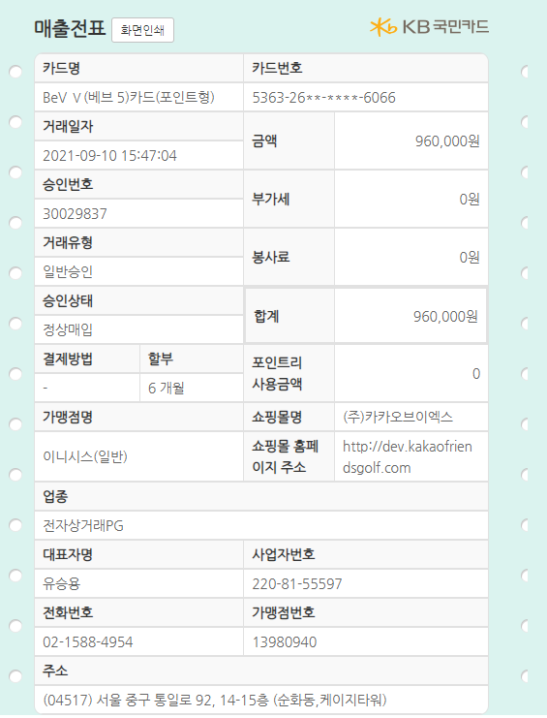
2021년 09월 |  | 개인경비 청구서

문서번호 |  |  | 결재 | 신청자 | 확인 | 대표이사
신청년월 | 2021년 09월 |  |  | 신만재
 |  |  |  |  |  |  |  |  | 외화 | 환산
사용일자 | 계정과목 | 내역 |  | 결재형태 | 금액 | 증빙 | 기타 |  | 1,288,000 | 100
2021-09-02 | 접대Card | 고객사 라운딩 |  |  | 854,000 |  |  | 5,400,000 | 환율 | 5.03 | 0.0503
2021-09-10 | 접대Card | 고객사 라운딩 |  |  | 960,000 |  |  | 4,577,040 | 환산 | 64,786
2021-09-20 | 접대Card | 고객사 라운딩 |  |  | 800,000
2021-09-23 | 접대Card | 고객사 골프클럽 선물 |  |  | 2,600,000

개인청구 |  |  | 분 합계 |  | 5,214,000
법인카드 |  |  | 분 합계 |  | -
- 증빙 첨부

Sheet7
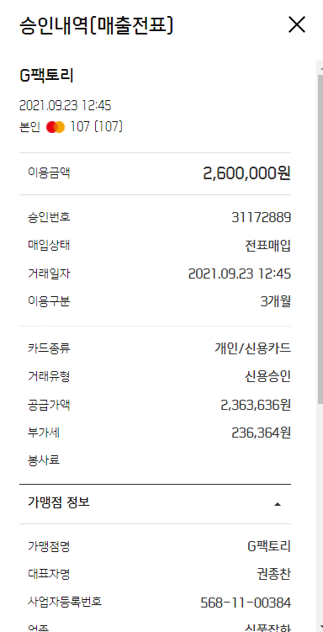
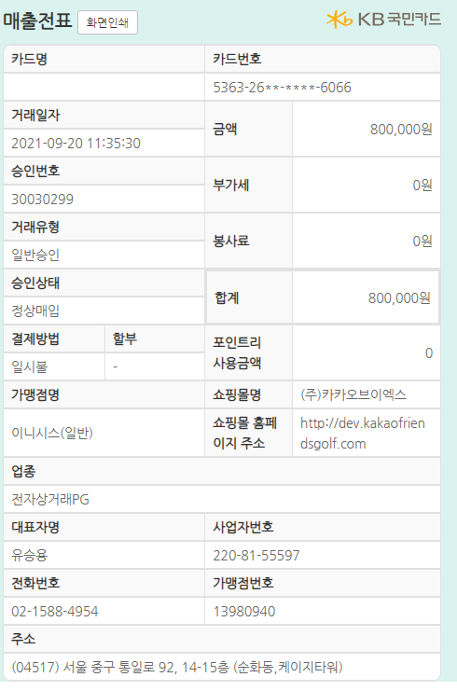

2021 대표님 경비 (3)
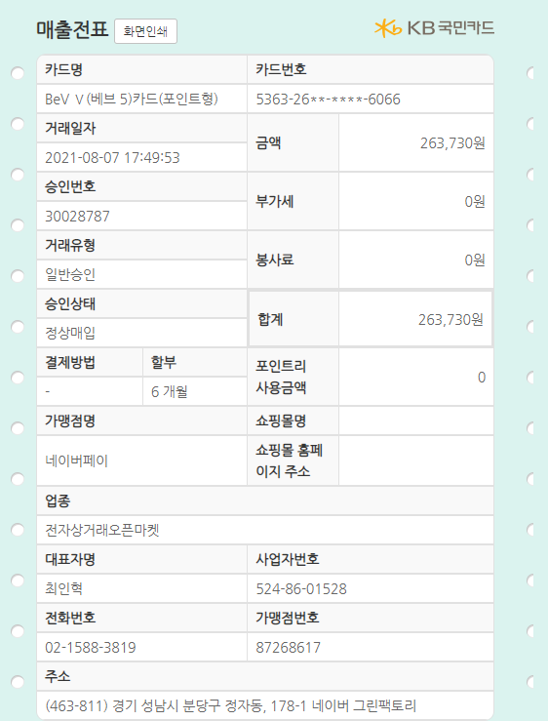
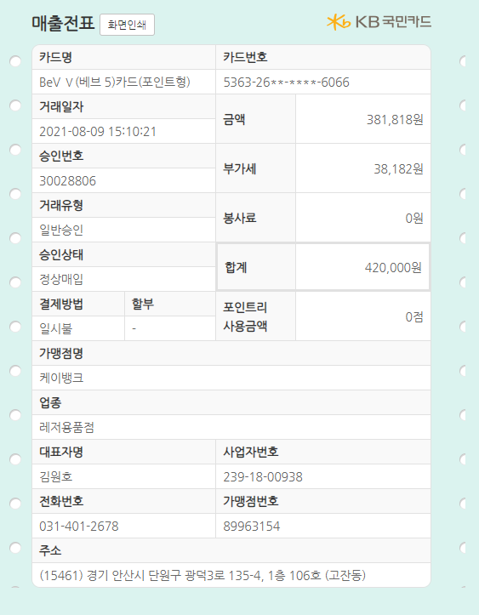
2021년 08월 |  | 개인경비 청구서

문서번호 |  |  | 결재 | 신청자 | 확인 | 대표이사
신청년월 | 2021년 08월 |  |  | 신만재
 |  |  |  |  |  |  |  |  | 외화 | 환산
사용일자 | 계정과목 | 내역 |  | 결재형태 | 금액 | 증빙 | 기타 |  | 1,288,000 | 100
2021-08-07 | 접대Card | 골프용품 선물(거래측정기) |  |  | 263,730 |  |  | 5,400,000 | 환율 | 5.03 | 0.0503
2021-08-09 | 접대Card | 골프클럽 선물(웨지) |  |  | 420,000 |  |  | 4,577,040 | 환산 | 64,786
2021-08-19 | 접대Card | 고객 라운딩 |  |  | 220,000
2021-08-28 | 접대Card | 고객 라운딩 |  |  | 1,085,000

개인청구 |  |  | 분 합계 |  | 1,988,730
법인카드 |  |  | 분 합계 |  | -
- 증빙 첨부

Sheet5
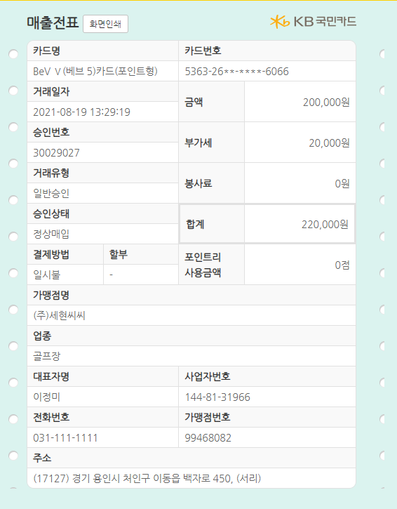
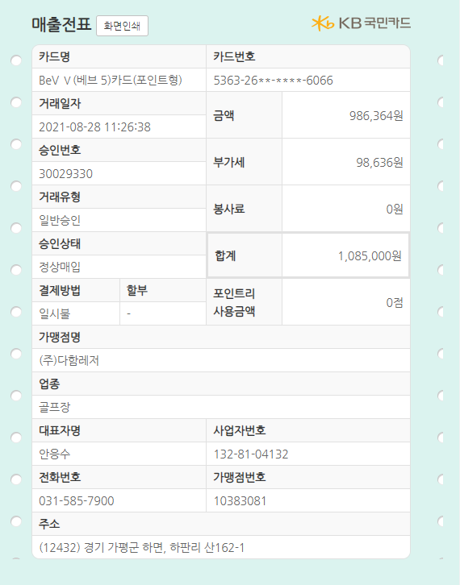

2021 대표님 경비 (2)

2021년 07월 |  | 개인경비 청구서

문서번호 |  |  | 결재 | 신청자 | 확인 | 대표이사
신청년월 | 2021년 07월 |  |  | 신만재
 |  |  |  |  |  |  |  |  | 외화 | 환산
사용일자 | 계정과목 | 내역 |  | 결재형태 | 금액 | 증빙 | 기타 |  | 1,288,000 | 100
2021-07-27 | 접대cash1만원초과 | 고객사 식사(두레) |  |  | 84,000 |  |  | 5,400,000 | 환율 | 5.03 | 0.0503
 |  |  |  |  |  |  |  | 4,577,040 | 환산 | 64,786

개인청구 |  |  | 분 합계 |  | 84,000
법인카드 |  |  | 분 합계 |  | -
- 증빙 첨부

2021 대표님 경비
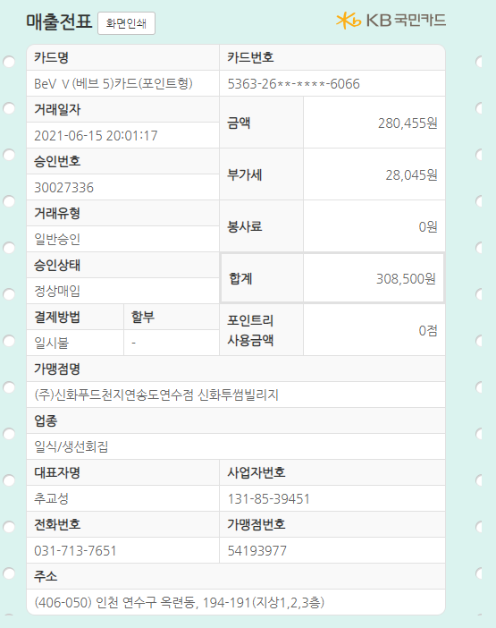
2021년 06월 |  | 개인경비 청구서

문서번호 |  |  | 결재 | 신청자 | 확인 | 대표이사
신청년월 | 2021년 06월 |  |  | 신만재
 |  |  |  |  |  |  |  |  | 외화 | 환산
사용일자 | 계정과목 | 내역 |  | 결재형태 | 금액 | 증빙 | 기타 |  | 1,288,000 | 100
2021-06-15 | 접대cash1만원초과 | 고객사 식사(이만석 위원) |  |  | 308,500 |  |  | 5,400,000 | 환율 | 5.03 | 0.0503
 |  |  |  |  |  |  |  | 4,577,040 | 환산 | 64,786

개인청구 |  |  | 분 합계 |  | 308,500
법인카드 |  |  | 분 합계 |  | -
- 증빙 첨부

